Sheet1
STT | Tên sản phẩm | Thông số | Hình ảnh
1 | Tủ hấp đa năng | Xuất xứ: Trung Quốc Hãng sx: Đông Điền Model: ZFG1-6 Nguồn điện: 220/380V Công suất: 9kw Số khay: 6 KT : 815x620x1075mm Có 1 cửa, có tay nắm Van xả hơi tự động Do áp suất quá lơn nên không sử dụng bảng điều khiển nhiệt độ. | 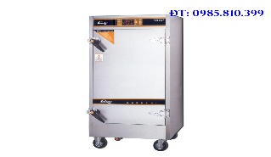
2 | Tủ bánh bao | Xuất xứ: Trung Quốc Model: HF-500 Nguồn điện: 220V/ 50Hz Công suất: 1.200W Nhiệt độ: 30~100 độ C Trọng Lượng :21Kg Số tầng : 5tầng KT: 380×420×750mm | 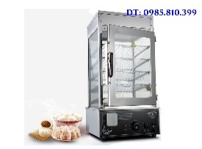
3 | Tủ đông cánh kính | Xuất xứ: Thái Lan Model: FIC-358 Công suất: 152W Nhiệt độ: -18~00C Dung tích: 350 lít KT: 1100x650x865mm
4 | Máy bào xay đá | Xuất xứ: Trung Quốc Nhà s/x: Dacao Yuan Model : Nguồn điện: 220V/50 Hz Công suất: 300W Kích thước :420 x 170x150 T.lượng : 4,5kg Năng suất : 7kg/h Sử dụng điện | 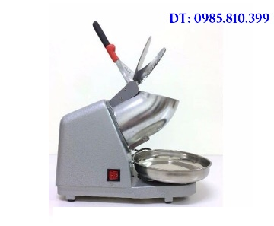
5 | Kẹp bánh mỳ Tiross | Xuất xứ: Trung quốc Công nghệ : Balan Hãng s/x: TIROSS Model: TS 965 Ng. điện: 220-240V/50Hz Công suất: 1900 w Tr.lượng :GW:5,5kg Tr.lượng :GW: 4,5kg KT :40*34*16cm | 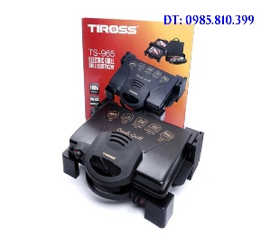
6 | Kẹp bánh mỳ | Xuất xứ: Trung Quốc Model: TS9652 Điện áp: 230V~50Hz Công suất: 1800W Trọng lượng: 4.5 kg | 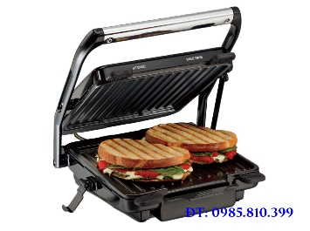
7 | Lò nướng 2 tầng 4 khay | Xuất xứ: Trung Quốc Hãng s/x: Việt Phong KT:1220x870x530mm Công suất : 6.2KW Điện áp : 3N ~ 380/220V Trọng lượng :108kg | 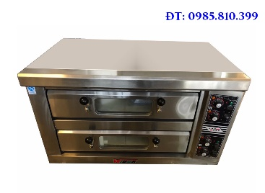
8 | Máy pha cà phê | Xuất xứ: Trung Quốc Model: TS-620 Điện áp: 230V/50Hz Công suất: 800W Trọng lượng: 1.9 kg
9 | Máy cắt thịt | Xuất xứ: Trung Quốc Hãng sx: GIESH Model : : ES-300 Nguồn điện: 220V Công suất: 380 w KT: 600x 490x460 mm Trọng lượng : 22 kg D = 300 mm
10 | Lò nướng 1 tầng 1 khay | Xuất xứ: Trung Quốc Hãng s/x: Southstar KT:1220x870x530mm Công suất : 6.2KW Điện áp : 3N ~ 380/220V Trọng lượng :108kg
12 | Máy xay thịt | Xuất xứ: Trung Quốc Hãng: Model: MM-12 Công suất: 800W Điện áp: ~220V/50Hz Năng lực sx: 120 kg/h Trọng lượng: 26 kg | 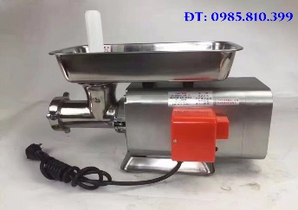
13 | Tủ trưng bày bánh ngọt | Xuất xứ: Trung quốc Hãng sx: JinLing Model : G710FJ Nguồn điện: 220v Công suất: 500 W Nhiệt độ: 2- 10 0C KT :150x70x120cm | 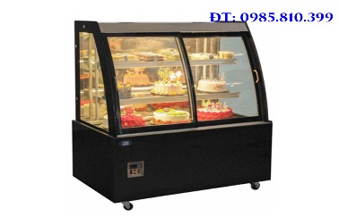
14 | Xay cafe | Xuất xứ: Trung quốc Hãng : Xiao Fei Ying Model: 100 Nguồn điện:220v Công xuất: 200 w KT : 12x27x38mm
15 | Dán miếng túi | Xuất xứ: Trung Quốc Hãng : TÂN THANH Nguồn điện:220v/50HZ Công suất: 700 w Trọng lượng: 16kg KT : 88x65x25mm Kt mép dán : 50cm Độ rộng mép hàn: 3mm MÁ DÁN BẰNG DÂY NHIỆT
16 | Đun xúc xích | Xuất xứ: Trung Quốc Model: TV-5L KT: 320x320x 730mm Trọng lượng: 13,5kg Công dụng: Đùn xúc xích, giò Dung tích: 5L ĐK ống nhồi: 2; 3.5; 4.5; 5cm
17 | Xay nhuyễn | Xuất xứ: Trung Quốc Model: JMS-50 Nguồn điện: 380V/ 50Hz Công suất: 4kw Sản lượng: 100-300kg/1h Tốc độ chuyển động: 2890 vòng/ phút ĐK động cơ xoay: 80mm KT: 650x300x800mm | 